Wyniki
 | Przewozy pasażerskie ogółem w 2019 r./Passenger rail transport results in 2019
 |  | styczeń - lipiec /January - July 2019 | styczeń - lipiec /January - July 2018 | styczeń - lipiec /January - July 2017 | zmiana % / change % 2019/2018 | zmiana % / change % 2018/2017
 | liczba pasażerów (mln)/ number of passengers [m] | 188.75 | 176.96 | 178.75 | 6.66% | -1.00%
 | praca przewozowa (mln pas-km)/ transport performance [m pass-km] | 12,564.90 | 12,044.00 | 11,907.31 | 4.32% | 1.15%
 | praca eksploatacyjna(mln poc-km)/ operating performance [m train-km] | 97.62 | 96.00 | 94.73 | 1.69% | 1.34%
 | Liczba pasażerów [mln osób]/Number of passengers [m]
 |  | 2019 | 2018 | 2017 | zmiana % / change % 2019/2018 | zmiana % / change % 2018/2017
 | styczeń/ January | 26.51 | 25.06 | 25.71 | 5.81% | -2.52%
 | luty/ February | 25.20 | 23.15 | 23.55 | 8.86% | -1.67%
 | marzec/ March | 28.15 | 24.39 | 26.48 | 15.42% | -7.90%
 | kwiecień/April | 26.02 | 25.26 | 25.11 | 3.00% | 0.61%
 | maj/May | 27.99 | 26.76 | 26.82 | 4.59% | -0.24%
 | czerwiec/June | 27.35 | 25.97 | 25.80 | 5.31% | 0.66%
 | lipiec/July | 27.53 | 26.38 | 25.29 | 4.38% | 4.30%
 | sierpień/August |  | 26.31 | 24.95 |  | 5.45%
 | wrzesień/September |  | 25.91 | 24.14 |  | 7.33%
 | październik/October |  | 28.47 | 26.55 |  | 7.23%
 | listopad/November |  | 27.22 | 24.88 |  | 9.39%
 | grudzień/December |  | 25.41 | 24.28 |  | 4.66%

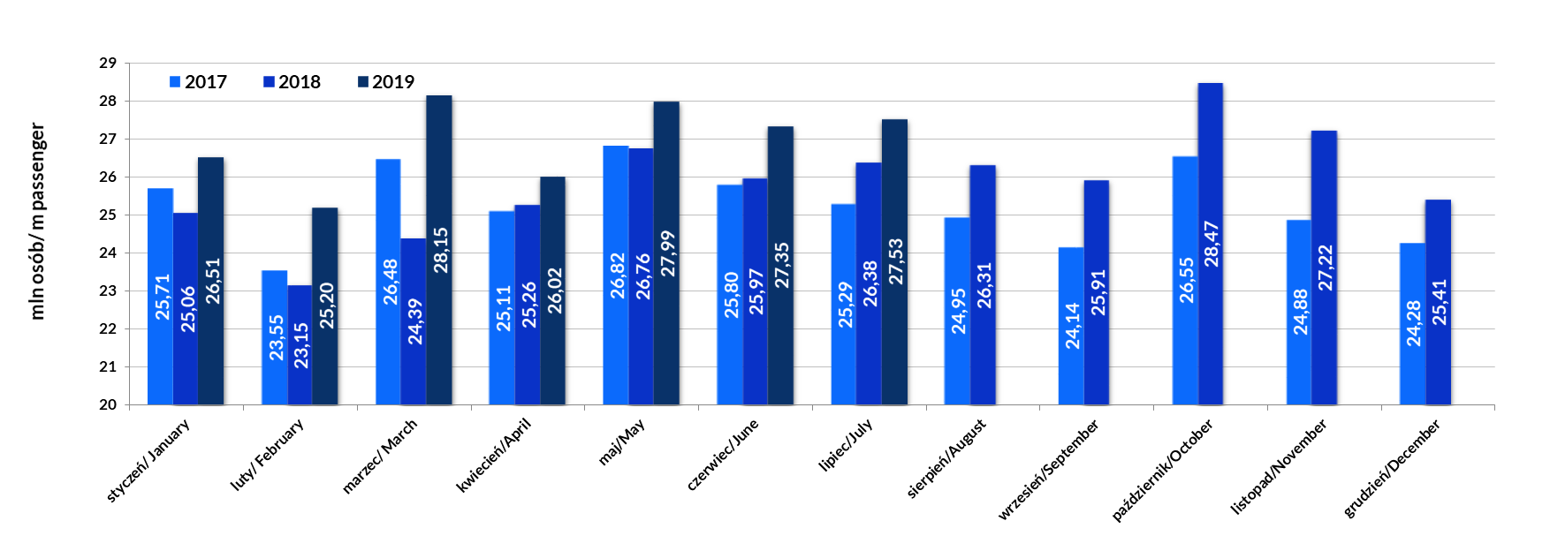
 | Praca przewozowa [mln pasażerokilometrów]/ Transport performance [m pass-km]
 |  | 2019 | 2018 | 2017 | zmiana % / change % 2019/2018 | zmiana % / change % 2018/2017
 | styczeń/ January | 1,624.53 | 1,572.38 | 1,556.10 | 3.32% | 1.05%
 | luty/ February | 1,604.65 | 1,489.09 | 1,502.47 | 7.76% | -0.89%
 | marzec/ March | 1,690.50 | 1,556.68 | 1,595.72 | 8.60% | -2.45%
 | kwiecień/April | 1,711.16 | 1,641.60 | 1,645.83 | 4.24% | -0.26%
 | maj/May | 1,840.69 | 1,795.79 | 1,754.83 | 2.50% | 2.33%
 | czerwiec/June | 1,908.35 | 1,820.54 | 1,805.86 | 4.82% | 0.81%
 | lipiec/July | 2,185.02 | 2,167.93 | 2,046.50 | 0.79% | 5.93%
 | sierpień/August |  | 2,173.89 | 2,021.84 |  | 7.52%
 | wrzesień/September |  | 1,745.06 | 1,619.28 |  | 7.77%
 | październik/October |  | 1,777.15 | 1,662.39 |  | 6.90%
 | listopad/November |  | 1,678.05 | 1,551.05 |  | 8.19%
 | grudzień/December |  | 1,629.18 | 1,559.17 |  | 4.49%
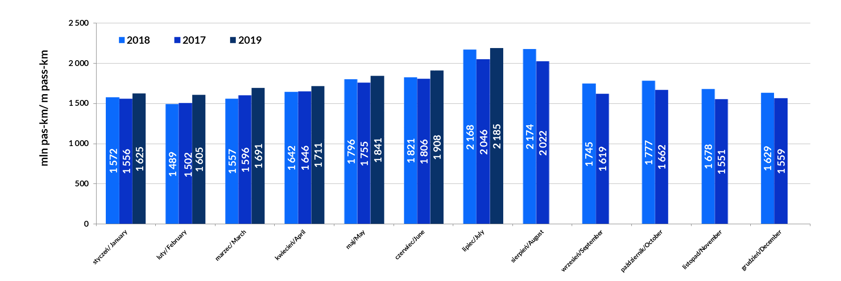
 | Praca eksploatacyjna [mln pociągokilometrów]/Operational performance [m train-km]
 |  | 2019 | 2018 | 2017 | zmiana % / change % 2019/2018 | zmiana % / change % 2018/2017
 | styczeń/ January | 14.41 | 14.27 | 13.77 | 1.0% | 3.58%
 | luty/ February | 13.08 | 12.96 | 12.63 | 0.97% | 2.62%
 | marzec/ March | 14.16 | 13.94 | 13.93 | 1.51% | 0.14%
 | kwiecień/April | 13.68 | 13.32 | 13.08 | 2.70% | 1.87%
 | maj/May | 14.09 | 13.41 | 13.86 | 5.06% | -3.23%
 | czerwiec/June | 13.71 | 13.49 | 13.43 | 1.63% | 0.46%
 | lipiec/July | 14.49 | 14.60 | 14.03 | -0.80% | 4.07%
 | sierpień/August |  | 14.54 | 14.27 |  | 1.89%
 | wrzesień/September |  | 13.37 | 13.11 |  | 2.00%
 | październik/October |  | 14.12 | 13.50 |  | 4.60%
 | listopad/November |  | 13.64 | 13.07 |  | 4.39%
 | grudzień/December |  | 13.84 | 13.59 |  | 1.87%

 | Średnia odległość przejazdu 1 pasażera [km]/Average distance [km]
 |  | 2019 | 2018 | 2017 | zmiana % / change % 2019/2018 | zmiana % / change % 2018/2017
 | styczeń/ January | 61 | 62.75 | 61 | -2.36% | 3.66%
 | luty/ February | 64 | 64 | 64 | -1.01% | 0.79%
 | marzec/ March | 60 | 64 | 60 | -5.91% | 5.93%
 | kwiecień/April | 66 | 65 | 66 | 1.20% | -0.86%
 | maj/May | 66 | 67 | 65 | -2.00% | 2.58%
 | czerwiec/June | 70 | 70 | 70 | -0.47% | 0.15%
 | lipiec/July | 79 | 82 | 81 | -3.44% | 1.56%
 | sierpień/August |  | 83 | 81 |  | 1.97%
 | wrzesień/September |  | 67 | 67 |  | 0.41%
 | październik/October |  | 62 | 63 |  | -0.31%
 | listopad/November |  | 62 | 62 |  | -1.10%
 | grudzień/December |  | 64 | 64 |  | -0.17%
 | 2019 | 2018 | 2017
styczeń/ January | 61 | 63 | 61
luty/ February | 64 | 64 | 64
marzec/ March | 60 | 64 | 60
kwiecień/April | 66 | 65 | 66
maj/May | 66 | 67 | 65
czerwiec/June | 70 | 70 | 70
lipiec/July | 79 | 82 | 81
sierpień/August |  | 83 | 81
wrzesień/September |  | 67 | 67
październik/October |  | 62 | 63
listopad/November |  | 62 | 62
grudzień/December |  | 64 | 64

Udział
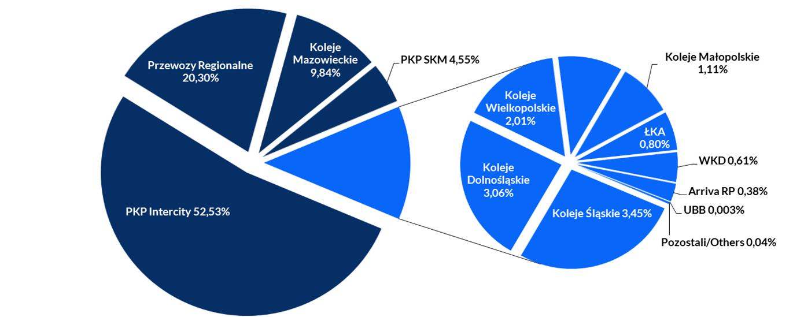
Udział przewoźników wg liczby pasażerów/ Share of RUs in terms of number of passengers |  |  |  |  |  |  |  |  |  |  |  |  |  |  |  |  |  |  |  |  |  |  |  |  | Udział przewoźników wg liczby pasażerów (skrócony)/ Share of RUs in terms of number of passengers
 | I 2019 | I 2018 | I-II 2019 | I-II 2018 | I-III 2019 | I-III 2018 | I-IV 2019 | I-IV 2018 | I-V 2019 | I-V 2018 | I-VI 2019 | I-VI 2018 | I-VII 2019 | I-VII 2018 | I-VIII 2019 | I-VIII 2018 | I-IX 2019 | I-IX 2018 | I-X 2019 | I-X 2018 | I-XI 2019 | I-XI 2018 | 2019 | 2018 |  | I-VII 2019 | I-VII 2018 | 2018
Przewozy Regionalne | 27.20% | 26.88% | 27.30% | 27.00% | 26.93% | 26.73% | 26.80% | 26.68% | 26.81% | 26.70% | 26.53% | 26.51% | 26.49% | 26.33% |  | 26.29% |  | 26.32% |  | 26.27% |  | 26.28% |  | 26.17% | Przewozy Regionalne | 26.49% | 26.33% | 26.17%
Koleje Mazowieckie | 19.14% | 19.24% | 18.72% | 19.16% | 19.15% | 19.97% | 19.20% | 19.93% | 19.13% | 19.84% | 19.04% | 19.72% | 18.88% | 19.47% |  | 19.23% |  | 19.19% |  | 19.17% |  | 19.13% |  | 19.24% | Koleje Mazowieckie | 18.88% | 19.47% | 19.24%
PKP Intercity | 13.00% | 13.21% | 13.37% | 13.49% | 13.26% | 13.62% | 13.64% | 13.81% | 13.86% | 14.01% | 14.15% | 14.26% | 14.64% | 14.79% |  | 15.22% |  | 15.18% |  | 15.04% |  | 14.92% |  | 14.87% | PKP Intercity | 14.64% | 14.79% | 14.87%
PKP SKM | 12.87% | 13.38% | 12.74% | 13.50% | 12.89% | 13.76% | 13.04% | 13.79% | 13.02% | 13.74% | 13.05% | 13.78% | 13.16% | 13.86% |  | 13.84% |  | 13.71% |  | 13.67% |  | 13.61% |  | 13.61% | PKP SKM | 13.16% | 13.86% | 13.61%
Koleje Śląskie | 5.64% | 5.42% | 5.71% | 5.38% | 5.77% | 5.57% | 5.78% | 5.59% | 5.94% | 5.57% | 6.02% | 5.54% | 5.93% | 5.45% |  | 5.37% |  | 5.36% |  | 5.41% |  | 5.45% |  | 5.47% | Koleje Śląskie | 5.93% | 5.45% | 5.47%
SKM Warszawa | 6.85% | 6.54% | 6.95% | 6.37% | 6.83% | 5.34% | 6.37% | 5.30% | 6.04% | 5.30% | 6.14% | 5.50% | 5.86% | 5.56% |  | 5.59% |  | 5.76% |  | 5.88% |  | 6.03% |  | 6.10% | SKM Warszawa | 5.86% | 5.56% | 6.10%
Koleje Dolnośląskie | 4.15% | 3.77% | 4.15% | 3.65% | 4.12% | 3.69% | 4.12% | 3.68% | 4.14% | 3.71% | 4.13% | 3.71% | 4.15% | 3.70% |  | 3.70% |  | 3.71% |  | 3.74% |  | 3.75% |  | 3.78% | Koleje Dolnośląskie | 4.15% | 3.70% | 3.78%
Koleje Wielkopolskie | 3.95% | 3.68% | 3.86% | 3.73% | 3.83% | 3.66% | 3.79% | 3.63% | 3.77% | 3.59% | 3.69% | 3.54% | 3.62% | 3.46% |  | 3.43% |  | 3.46% |  | 3.51% |  | 3.54% |  | 3.53% | Koleje Wielkopolskie | 3.62% | 3.46% | 3.53%
WKD | 2.79% | 2.99% | 2.85% | 2.98% | 2.82% | 2.99% | 2.79% | 2.97% | 2.78% | 2.94% | 2.73% | 2.87% | 2.70% | 2.81% |  | 2.77% |  | 2.78% |  | 2.79% |  | 2.79% |  | 2.77% | WKD | 2.70% | 2.81% | 2.77%
Koleje Małopolskie | 1.90% | 2.59% | 1.87% | 2.46% | 1.87% | 2.39% | 1.90% | 2.33% | 1.92% | 2.28% | 1.93% | 2.24% | 1.94% | 2.21% |  | 2.19% |  | 2.15% |  | 2.12% |  | 2.10% |  | 2.08% | Koleje Małopolskie | 1.94% | 2.21% | 2.08%
ŁKA | 1.74% | 1.44% | 1.71% | 1.44% | 1.75% | 1.47% | 1.77% | 1.48% | 1.78% | 1.49% | 1.77% | 1.49% | 1.75% | 1.47% |  | 1.46% |  | 1.48% |  | 1.50% |  | 1.51% |  | 1.52% | ŁKA | 1.75% | 1.47% | 1.52%
Arriva RP | 0.69% | 0.74% | 0.67% | 0.72% | 0.66% | 0.70% | 0.66% | 0.69% | 0.66% | 0.69% | 0.66% | 0.69% | 0.68% | 0.70% |  | 0.71% |  | 0.71% |  | 0.70% |  | 0.70% |  | 0.69% | Arriva RP | 0.68% | 0.70% | 0.69%
UBB | 0.10% | 0.11% | 0.10% | 0.11% | 0.11% | 0.12% | 0.11% | 0.12% | 0.13% | 0.13% | 0.14% | 0.15% | 0.15% | 0.17% |  | 0.18% |  | 0.18% |  | 0.18% |  | 0.17% |  | 0.16% | UBB | 0.15% | 0.17% | 0.16%
Pozostali/Others | 0.001% | 0.000% | 0.000% | 0.001% | 0.002% | 0.001% | 0.014% | 0.01% | 0.021% | 0.01% | 0.028% | 0.01% | 0.041% | 0.02% |  | 0.02% |  | 0.02% |  | 0.02% |  | 0.02% |  | 0.02% | Pozostali/Others | 0.04% | 0.02% | 0.02%

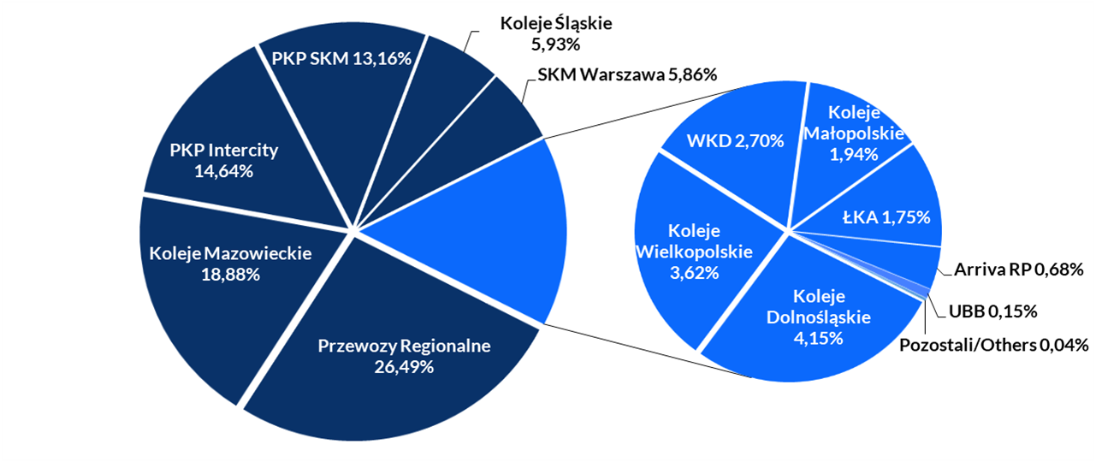
Udział przewoźników wg liczby pasażerów styczeń - lipiec 2019/ Share of RUs in terms of number of passengers January - July 2019

Udział przewoźników wg pracy przewozowej/ Share of RUs in terms of transport performance |  |  |  |  |  |  |  |  |  |  |  |  |  |  |  |  |  |  |  |  |  |  |  |  | Udział przewoźników wg pracy przewozowej (skrócony)/ Share of RUs in terms of transport performance
 | I 2019 | I 2018 | I-II 2019 | I-II 2018 | I-III 2019 | I-III 2018 | I-III 2019 | I-IV 2018 | I-V 2019 | I-V 2018 | I-VI 2019 | I-VI 2018 | I-VII 2019 | I-VII 2018 | I-VIII 2019 | I-VIII 2018 | I-IX 2019 | I-IX 2018 | I-X 2019 | I-X 2018 | I-XI 2019 | I-XI 2018 | 2019 | 2018 |  | I-VII 2019 | I-VII 2018 | 2018
PKP Intercity | 48.27% | 48.33% | 49.27% | 48.94% | 48.75% | 48.81% | 49.53% | 49.19% | 50.22% | 49.86% | 51.12% | 50.69% | 52.53% | 52.32% |  | 53.56% |  | 53.58% |  | 53.19% |  | 52.88% |  | 52.72% | PKP Intercity | 52.53% | 52.32% | 52.72%
Przewozy Regionalne | 21.90% | 21.81% | 21.50% | 21.76% | 21.52% | 21.59% | 21.24% | 21.47% | 21.10% | 21.23% | 20.74% | 20.86% | 20.30% | 20.25% |  | 19.79% |  | 19.77% |  | 19.87% |  | 19.96% |  | 19.97% | Przewozy Regionalne | 20.30% | 20.25% | 19.97%
Koleje Mazowieckie | 10.66% | 10.73% | 10.25% | 10.50% | 10.59% | 10.90% | 10.44% | 10.80% | 10.29% | 10.64% | 10.11% | 10.45% | 9.84% | 10.10% |  | 9.84% |  | 9.82% |  | 9.88% |  | 9.93% |  | 10.00% | Koleje Mazowieckie | 9.84% | 10.10% | 10.00%
PKP SKM | 4.86% | 5.08% | 4.73% | 5.08% | 4.83% | 5.17% | 4.81% | 5.13% | 4.75% | 5.03% | 4.68% | 4.95% | 4.55% | 4.77% |  | 4.61% |  | 4.58% |  | 4.61% |  | 4.64% |  | 4.66% | PKP SKM | 4.55% | 4.77% | 4.66%
Koleje Śląskie | 3.90% | 3.76% | 4.10% | 3.73% | 4.11% | 3.83% | 3.99% | 3.82% | 3.81% | 3.79% | 3.68% | 3.74% | 3.45% | 3.59% |  | 3.48% |  | 3.48% |  | 3.54% |  | 3.59% |  | 3.60% | Koleje Śląskie | 3.45% | 3.59% | 3.60%
Koleje Dolnośląskie | 3.31% | 3.14% | 3.24% | 3.03% | 3.23% | 3.04% | 3.21% | 3.02% | 3.18% | 2.99% | 3.13% | 2.94% | 3.06% | 2.85% |  | 2.78% |  | 2.78% |  | 2.82% |  | 2.84% |  | 2.86% | Koleje Dolnośląskie | 3.06% | 2.85% | 2.86%
Koleje Wielkopolskie | 2.26% | 2.11% | 2.17% | 2.12% | 2.18% | 2.10% | 2.17% | 2.08% | 2.13% | 2.03% | 2.08% | 1.99% | 2.01% | 1.91% |  | 1.86% |  | 1.87% |  | 1.91% |  | 1.93% |  | 1.93% | Koleje Wielkopolskie | 2.01% | 1.91% | 1.93%
SKM Warszawa | 1.68% | 1.56% | 1.67% | 1.50% | 1.66% | 1.26% | 1.53% | 1.24% | 1.43% | 1.23% | 1.43% | 1.26% | 1.32% | 1.23% |  | 1.20% |  | 1.24% |  | 1.28% |  | 1.33% |  | 1.35% | SKM Warszawa | 1.32% | 1.23% | 1.35%
Koleje Małopolskie | 1.21% | 1.48% | 1.17% | 1.41% | 1.18% | 1.39% | 1.17% | 1.35% | 1.16% | 1.31% | 1.15% | 1.27% | 1.11% | 1.21% |  | 1.17% |  | 1.15% |  | 1.14% |  | 1.14% |  | 1.14% | Koleje Małopolskie | 1.11% | 1.21% | 1.14%
ŁKA | 0.87% | 0.79% | 0.83% | 0.78% | 0.86% | 0.79% | 0.85% | 0.79% | 0.85% | 0.79% | 0.84% | 0.77% | 0.80% | 0.73% |  | 0.71% |  | 0.71% |  | 0.73% |  | 0.74% |  | 0.75% | ŁKA | 0.80% | 0.73% | 0.75%
WKD | 0.68% | 0.73% | 0.68% | 0.72% | 0.69% | 0.72% | 0.67% | 0.71% | 0.66% | 0.70% | 0.64% | 0.67% | 0.61% | 0.64% |  | 0.61% |  | 0.62% |  | 0.62% |  | 0.63% |  | 0.63% | WKD | 0.61% | 0.64% | 0.63%
Arriva RP | 0.39% | 0.46% | 0.38% | 0.42% | 0.38% | 0.40% | 0.38% | 0.40% | 0.38% | 0.39% | 0.38% | 0.39% | 0.38% | 0.38% |  | 0.38% |  | 0.38% |  | 0.38% |  | 0.38% |  | 0.37% | Arriva RP | 0.38% | 0.38% | 0.37%
UBB | 0.002% | 0.002% | 0.002% | 0.002% | 0.002% | 0.003% | 0.003% | 0.003% | 0.003% | 0.003% | 0.003% | 0.003% | 0.003% | 0.004% |  | 0.004% |  | 0.004% |  | 0.004% |  | 0.004% |  | 0.003% | UBB | 0.003% | 0.004% | 0.003%
Pozostali/Others | 0.00% | 0.00% | 0.00% | 0.00% | 0.00% | 0.00% | 0.02% | 0.01% | 0.02% | 0.01% | 0.03% | 0.01% | 0.04% | 0.01% |  | 0.02% |  | 0.02% |  | 0.02% |  | 0.02% |  | 0.02% | Pozostali/Others | 0.04% | 0.01% | 0.02%

Udział przewoźników wg pracy przewozowej styczeń - czerwiec 2019/Share of RUs in terms of transport performance January - July 2019

